Solicitud gráfica
 | Área: | Matemáticas |  |  | Fecha:
 | Grado: | 11
 | Título del tema: | Funciones |  |  | ¿Cuaderno de estudio o recurso? | Recurso
 | Editor: | Cristhian Bello |  |  | Motor del recurso | F6

 | Código guión o recurso: | MA_11_02_REC220 | ← Para determinar este código, visite la hoja de Ayuda
 |  |  |  |  | ESPECIFICACIÓN DE ARCHIVOS A ENTREGAR
Núm. | Archivo Shutterstock o ruta en web | Imagen para: | Tipo | Formato | Nombre imagen SMALL | Tamaño imagen SMALL | Nombre imagen ZOOM | Tamaño imagen ZOOM | Descripción | Observaciones
IMG01 | Ver observaciones | Recurso F6 | Ilustración | Horizontal | MA_11_02_REC220_IMG01.jpg | 800 x 460 px |  |  | 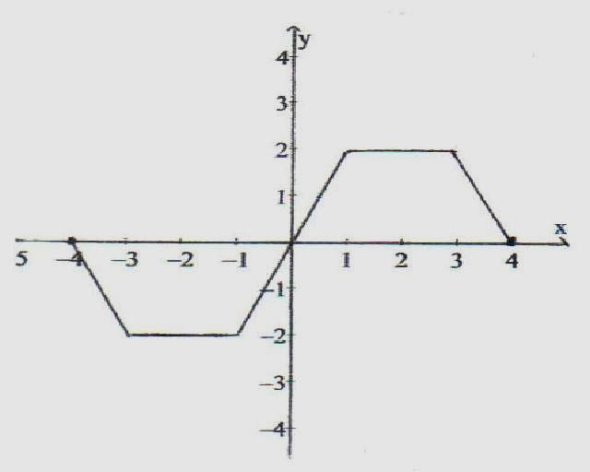 | hacer una
IMG02 | Ver observaciones | Recurso F6 | Ilustración | Horizontal | MA_11_02_REC220_IMG02.jpg | 800 x 460 px |  |  | 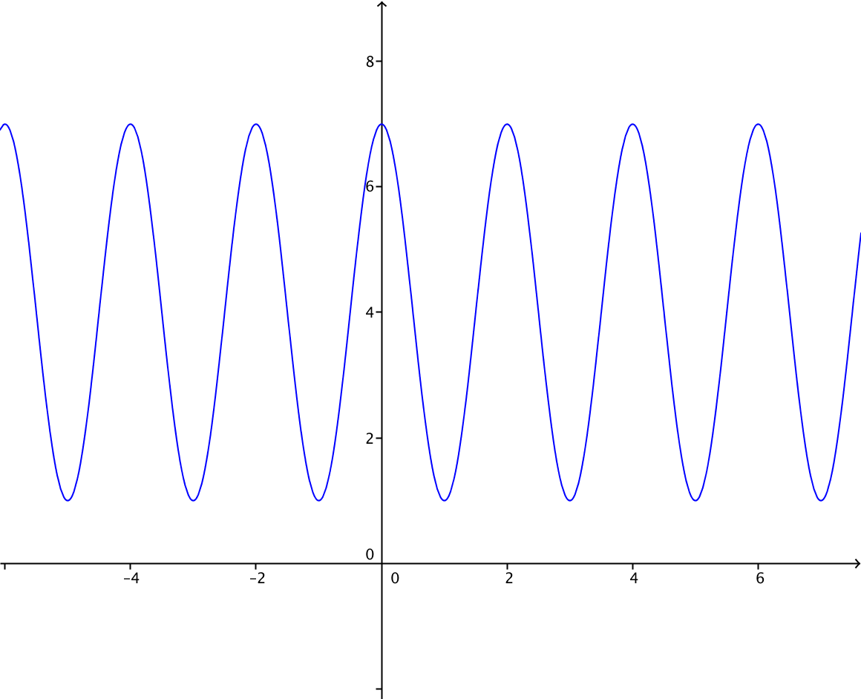 | ninguna
IMG03 | Ver observaciones | Recurso F6 | Fotografía | Horizontal | MA_11_02_REC220_IMG03.jpg | 800 x 460 px
IMG04 | Ver observaciones | Recurso F6 | Ilustración | Horizontal | MA_11_02_REC220_IMG04.jpg | 800 x 460 px |  |  | Grafica de la función g(x) = Log_(1/2) (x) , la función h(x)=x y f(x)=(1/2)^x en diferentes colores y eticuetas | g(x) es logaritmo en base un medio de x
IMG05 | Ver observaciones | Recurso F6 | Ilustración | Horizontal | MA_11_02_REC220_IMG05.jpg | 800 x 460 px |  |  | Grafica de la función g(x) =Log_(1/2) (x)
IMG06 | Ver observaciones | Recurso F6 | Ilustración | Horizontal | MA_11_02_REC220_IMG06.jpg | 800 x 460 px |  |  | Grafica de la funcion f(x)=e^x , su inversa f^-1(x)=lnx
IMG07 | Ver observaciones | Recurso F6 | Ilustración | Horizontal | MA_11_02_REC220_IMG07.jpg | 800 x 460 px |  |  | Grafica de la función tangente de x y arcotangente de x con distintos colores cada una.
IMG08 | Ver observaciones | #REF! | Ilustración | Horizontal | #REF! | #REF! | #REF! | #REF! | Grafica de la función f(x)=sen(x), donde se destaquen los puntos (π/4,√2/2) y ((-7π)/4,√2/2) y (9π/4,√2/2) | nimguna
IMG09 | Ver observaciones | Recurso F6 | Ilustración | Horizontal | MA_11_02_REC220_IMG09.jpg | 800 x 460 px |  |  | Grafica de la función Sen(x) solo entre -π/2 y π/2 y la funcion arcsen(x) | En colores distintos y cada una con sus etiquetas
IMG10 | Ver observaciones | Recurso F6 | Ilustración | Horizontal | MA_11_02_REC220_IMG10.jpg | 800 x 460 px |  |  | Grafica de la función g(x)=cos(x), y las rectas x=0,x=π que parezca las dos rectas verticales y se resalte la función coseno entre las rectas. | ninguna
IMG11 | Ver observaciones | Recurso F6 | Ilustración | Horizontal | MA_11_02_REC220_IMG11.jpg | 800 x 460 px |  |  | Grafica de la función g(x)=cos(x) solo entre -π/2 y π/2 y la función g^-1(x)=arccos(x) | con sus etiquetas espectivas y en distintos colores
IMG12 | Ver observaciones | Recurso F6 | Ilustración | Horizontal | MA_11_02_REC220_IMG12.jpg | 800 x 460 px |  |  | Grafica de la función Tan(x), x=-π/2, x=π/2 , que parezca las rectas verticales se resalte la curva entre las dos rectas verticales
IMG13 | Ver observaciones | Recurso F6 | Ilustración | Horizontal | MA_11_02_REC220_IMG13.jpg | 800 x 460 px |  |  | Grafica de la funcion f(x)=tan x , y la inversa f^-1(x)=arcotan(x) | ninguna
IMG14 | Ver observaciones | Recurso F6 | Ilustración | Horizontal | MA_11_02_REC220_IMG14.jpg | 800 x 460 px

